Värderingsprotokoll
Värderingsbilaga: Enstaka träd
FASTIGHET / SAMFÄLLIGHET samt PROJEKTINFORMATION |  |  |  |  |  | Version 2019 (2019.01.14)
Fastighetsbeteckning: |  |  |  | NIS/IB:
Kommun: |  |  |  | Värdetidpunkt:
Län (tillväxtområde): |  |  |  |  | Fastighetsnr:
ERSÄTTNINGSBERÄKNING FÖR MARKKABEL I VÄGANLÄGGNING I SKOGSMARK
Beskrivning |  |  |  |  | Längd | Area | Ersättning

Summering: |  |  |  |  |  |  | - kr
ERSÄTTNINGSBERÄKNING FÖR ÖVRIGT INTRÅNG I SKOGSMARK
Beskrivning (typ, stag, etc.) |  |  |  | Längd | Bredd | Area | Ersättning

Summering: |  |  |  |  |  |  | - kr
ERSÄTTNING FÖR ENSTAKA TRÄD
Trädslag | Trädets diameter | Antal | Volym per träd |  | Kr per träd | Total Volym | Ersättning

Summering: |  |  |  |  |  |  | - kr

FÖRKLARING
Löpmeterersättning skogsmark:
Modellen utgår ifrån en 4 meter bred skogsgata för markledning där ledning placeras inom väganläggning. Eftersom halva skogsgatan redan är ianspråktagen av vägområde betraktas inte denna del som intrång i skogsmark. Ersättning utgår endast för halva skogsgatans bredd (2 m). Modellen får endast användas i skogsmark och upp till 500 m² (250 m).

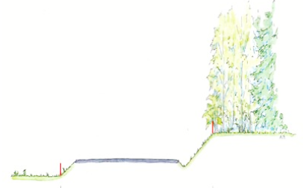

I anspråktagen skogsgata
Ersättning enstaka träd:
Modellen används främst vid värdering av enstaka träd längs vägar i skogsmark, den kan även användas för enstaka träd i övrig mark - ej inom tomtmark. Modellen får tillämpas vid volymer upp till 15 m³sk.

Metod:
Trädets diameter mäts i brösthöjd (1,3 m över marken) och indelningen görs i 2 cm klasser. Träd som ersätts färgstämplas.

Vägområde

Tillfälliga skador regleras separat. Ersatta träd förblir fastighetsägarens egendom, dock har ledningsägaren rätt att fälla träden om det uppstår behov vid anläggande eller underhåll av ledning (med tillbehör).
ERSÄTTNING: |  |  |  |  |  |  | - kr

Karta Tillväxtområde
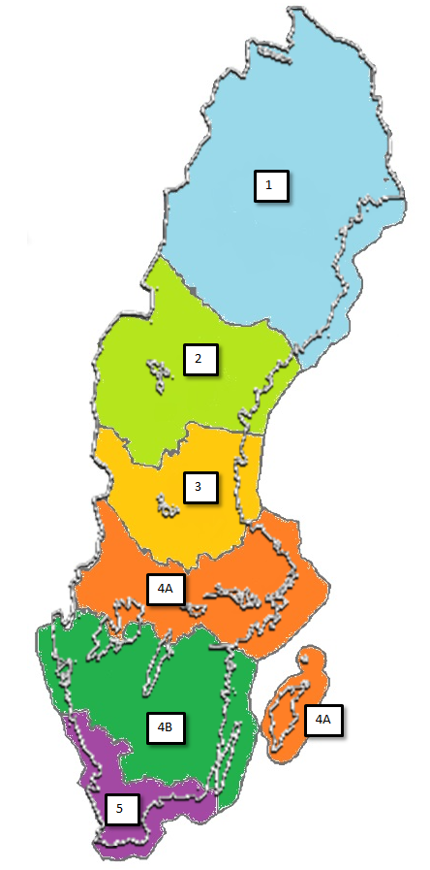

Tillväxtområde | Tillhörande län
1 | Norrbotten, Västerbotten
2 | Jämtland, Västernorrland
3 | Dalarna, Gävleborg
4A | Värmland, Örebro, Västmanland, Uppsala, Stockholm, Södermanland, Gotland
4B | Västra Götaland, Östergötland, Jönköping, Kalmar, Kronoberg
5 | Halland, Skåne, Blekinge

